Sheet11
 |  | 記入例 | 記入欄
ニックネーム |  | エコワン 花子
年齢 |  | 35歳
家族構成 |  | 夫（37歳）、妻（35歳）、長男（４歳）、次男（2歳）
持ち家orマンション |  | 持ち家
導入したエコワンのタイプ |  | シングルハイブリット 160L 給湯・暖房タイプ
価格（本体代及び工事費） |  | 本体代：605,000円 工事費：180,000円
エコワンを購入したたきっかけ |  | ガス給湯器が壊れ、買い替えの必要があり、調べていると光熱費が安くなるだけでなく、ガスでも電気でもお湯が湧かせることがわかったから
エコワンを購入したタイミング |  | 2018年3月にガス給湯器が壊れ、買い替えのタイミングで購入
販売店・業者選び | エコワンの設置を依頼した業者 | 湯ドクター
 | 設置業者を探した方法 | リフォーム業者一括見積サイト「リショップナビ」で紹介された
 | その業者を選んだ理由 | 対応が良く、見積り価格も安かったから
現場調査 | 現場調査の所要時間 | 1～2時間
 | 現場調査の内容 | エコワン設置場所の寸法の確認、ブレーカーの設置場所の確認、基礎工事の有無確認
 | 見積もり内容 （なるべく詳しく） | 本体代、設置工事費、部材代、基礎工事、電気工事
 | 見積もり金額（本体代及び工事費） （項目別に金額を記載、見積もり書があれば添付） | 本体代：605,000円 設置工事費：90,000円 部材代：10,000円 基礎工事：40,000円 電気工事：40,000円
設置工事 | 設置工事にかかった時間 | 約8時間
 | 設置工事前にやっておいたほうが良いこと | 設置場所付近の掃除、製品を運ぶ導線の片づけ（製品が通れるようにしておく）
設置後 | エコワン導入前の電気とガス代 （請求書写真があれば添付） | 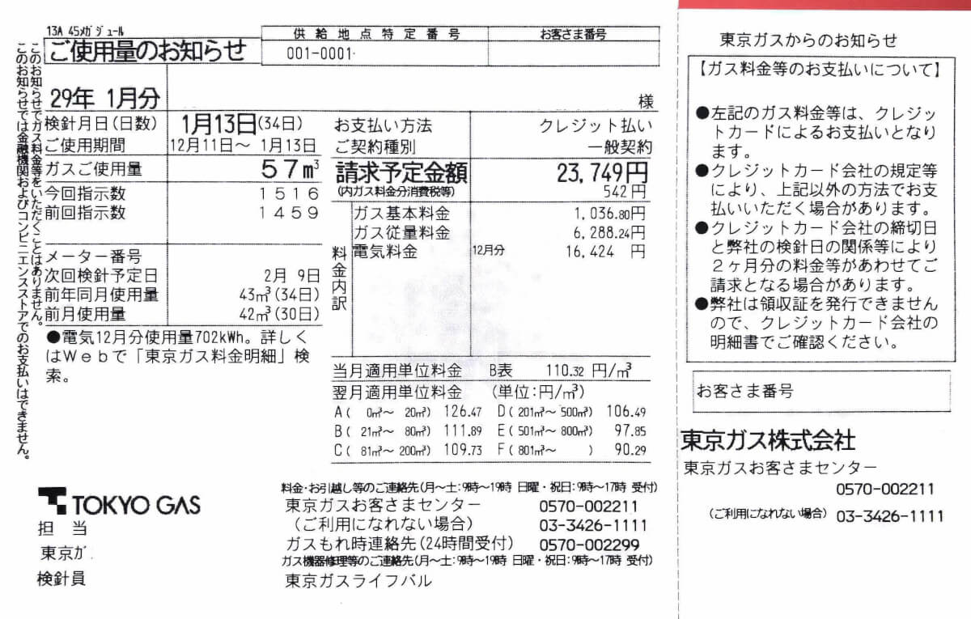 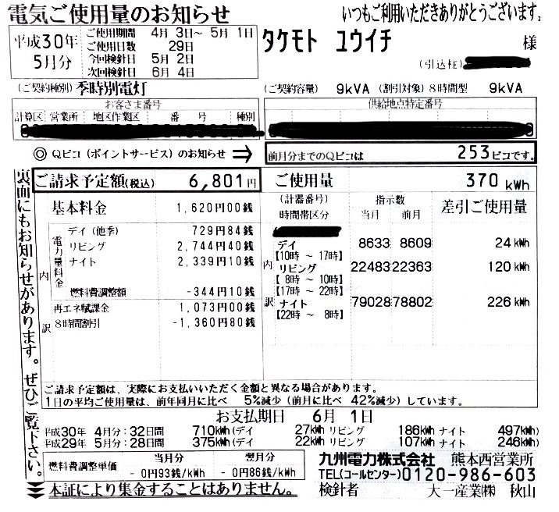
 | エコワン導入後の電気とガス代 （請求書写真があれば添付） | 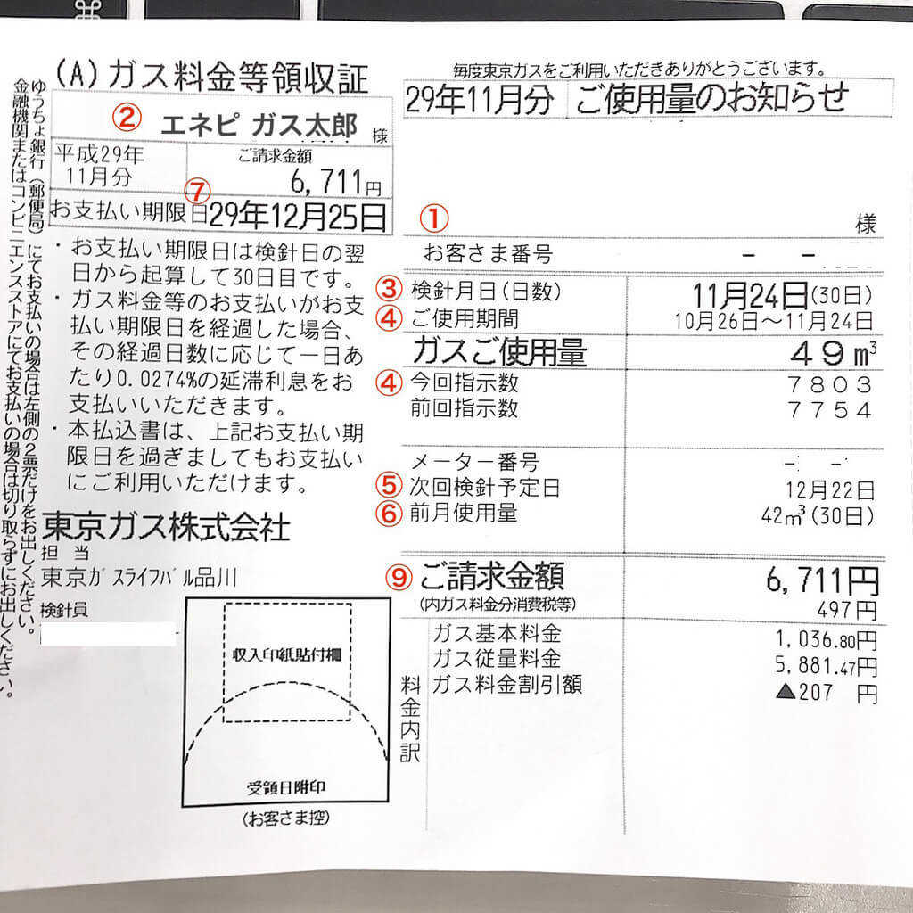 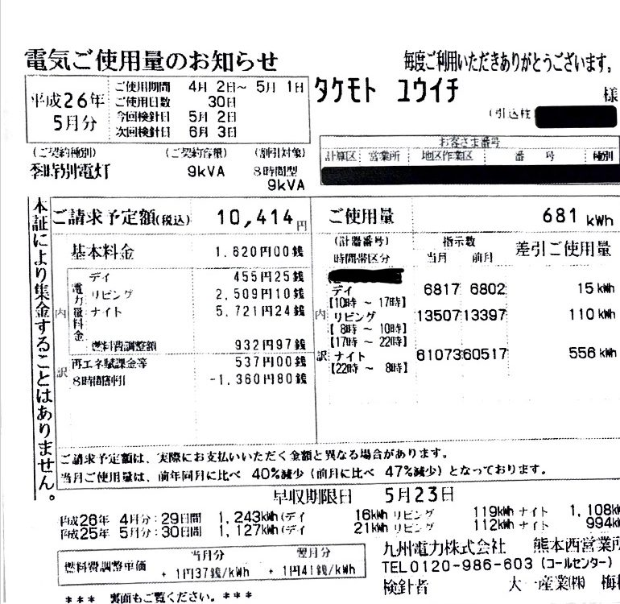
 | エコワンを導入してよかった点（具体的に） | これを機に床暖房にしてみたが、床暖房が快適すぎるのに、光熱費が安くなった。 必要な時に必要な分だけお湯を沸かしてくれるので、自動でエコ。 アプリと連動でき、どこに居てもお湯はりができるのが嬉しい。
 | エコワンを導入して悪かった点（具体的に） | 初期費用が高いのがやっぱり難点。 しかし、初期費用が用意できるなら、絶対エコワンがおすすめ。 ヒートポンプの運転音が少なからずするので、気になる方は、お風呂場の近くなどに設置したほうが良いかも。
 | 実際に使ってみた感想（具体的に） | エコワンを購入する前に使っていたガス給湯器と使い勝手が向上しているにも関わらず、光熱費を見たらびっくりするくらいやすくなった。 これまでに不便に感じたことはなく、大満足。
 | 実際に使ってみてわかった改善点・要望 | アプリで温度設定変更ができるようになるとより、使いやすくなる

